Mapa de categorização de proble
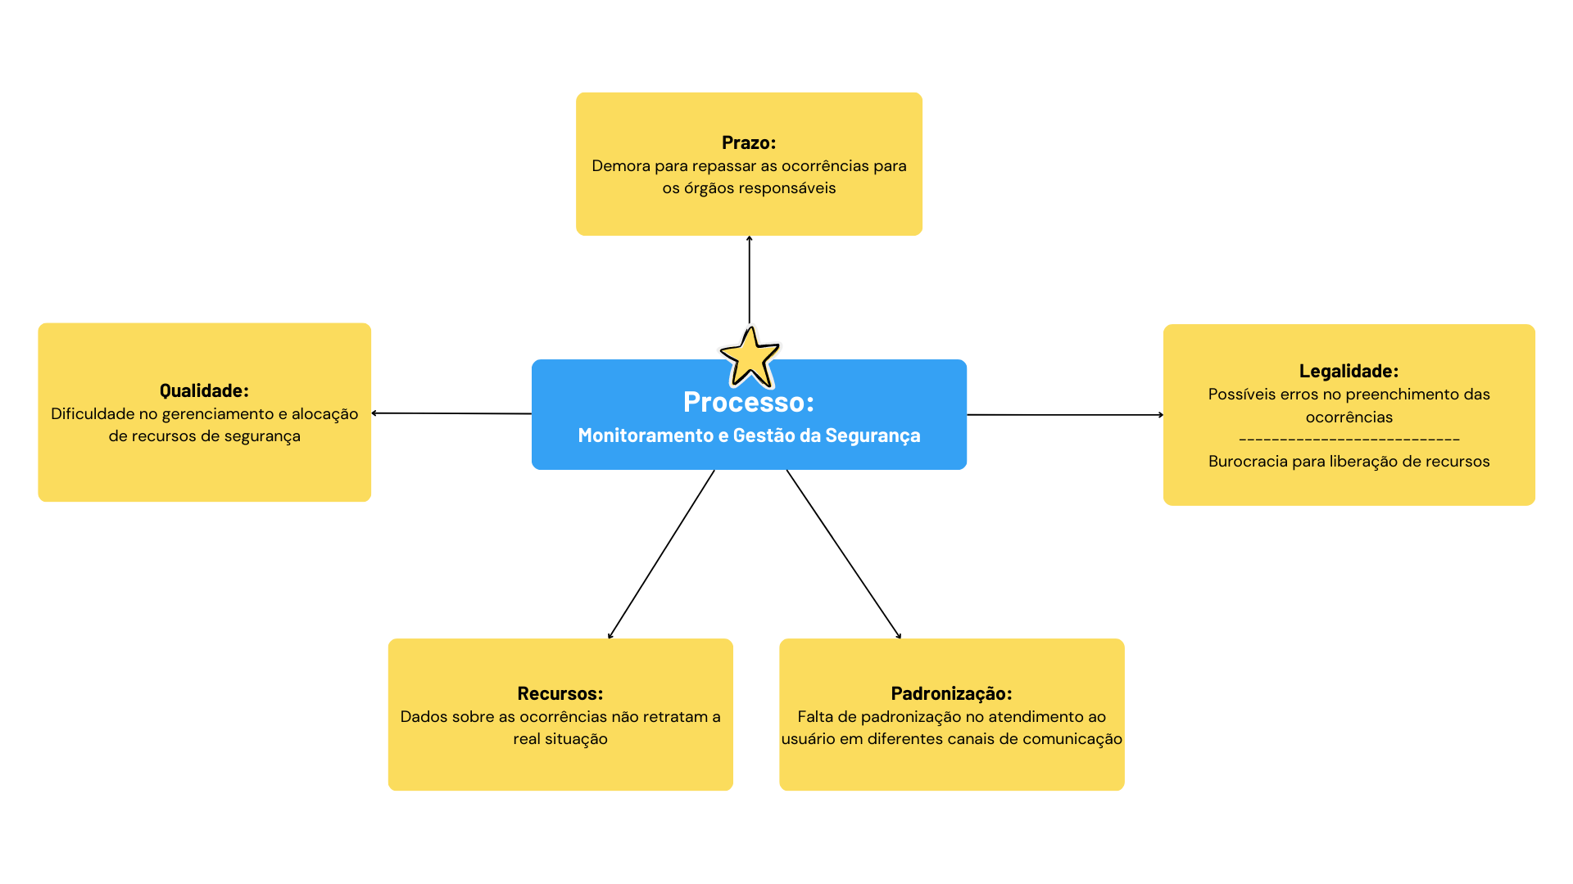

d

Diagrama Ishikawa
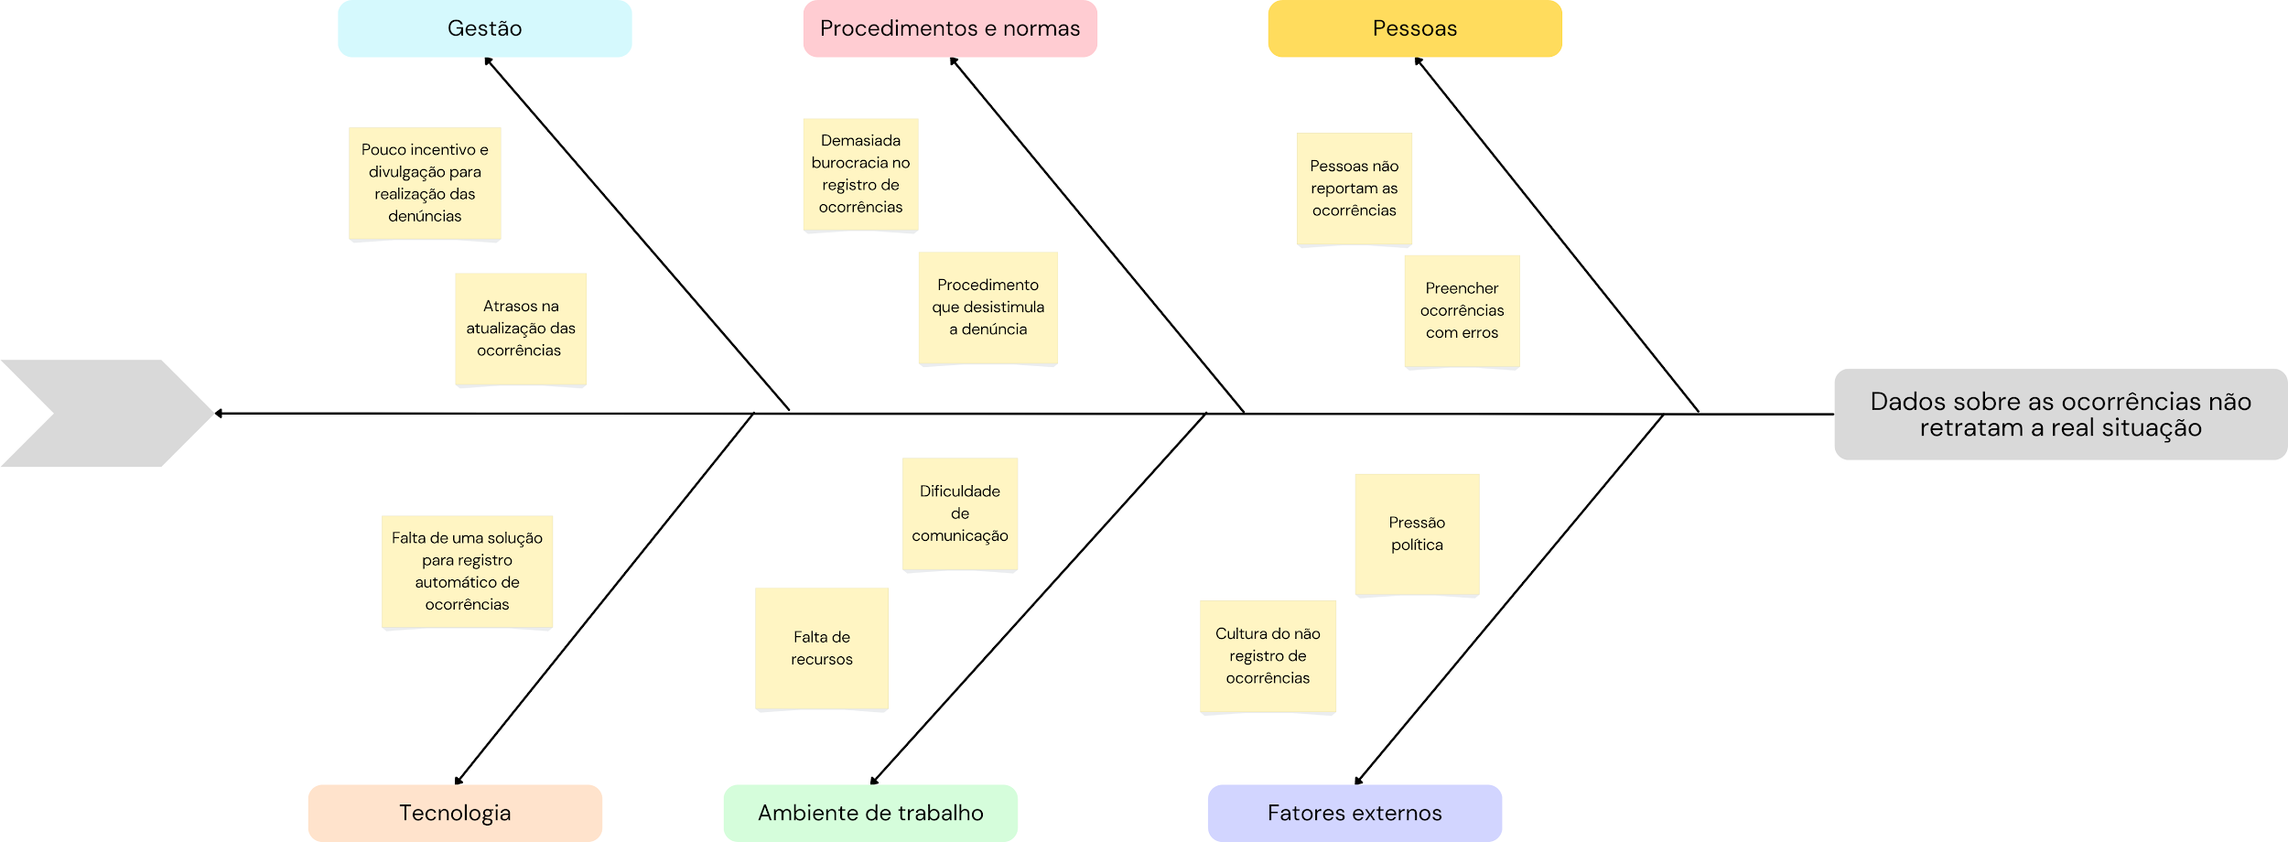
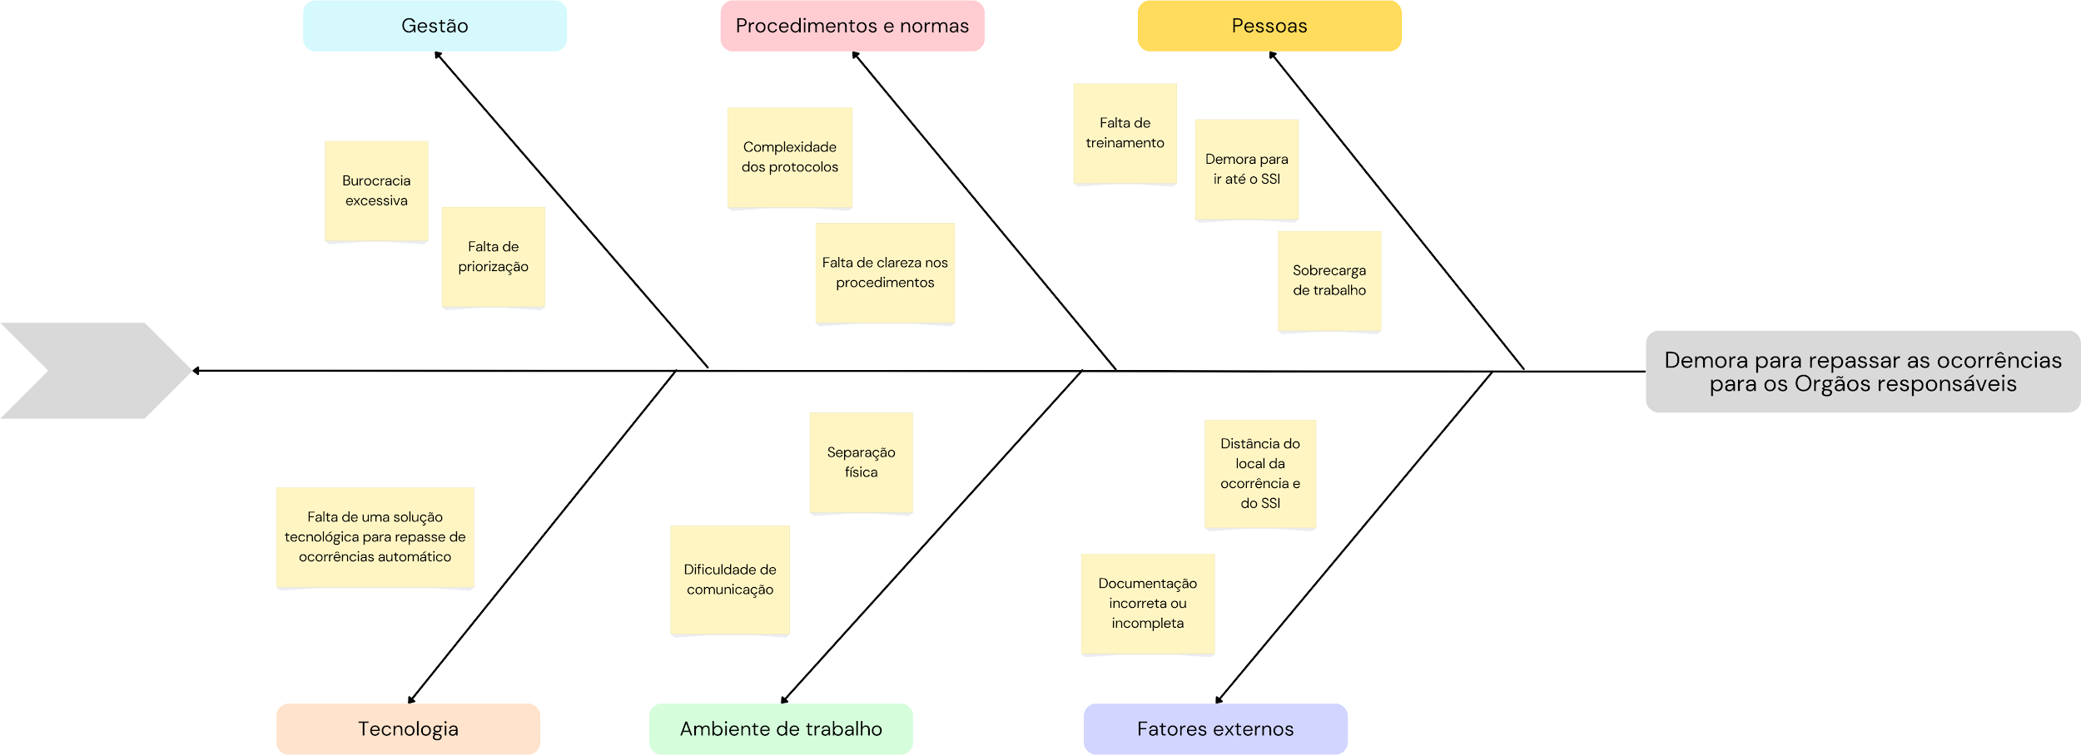
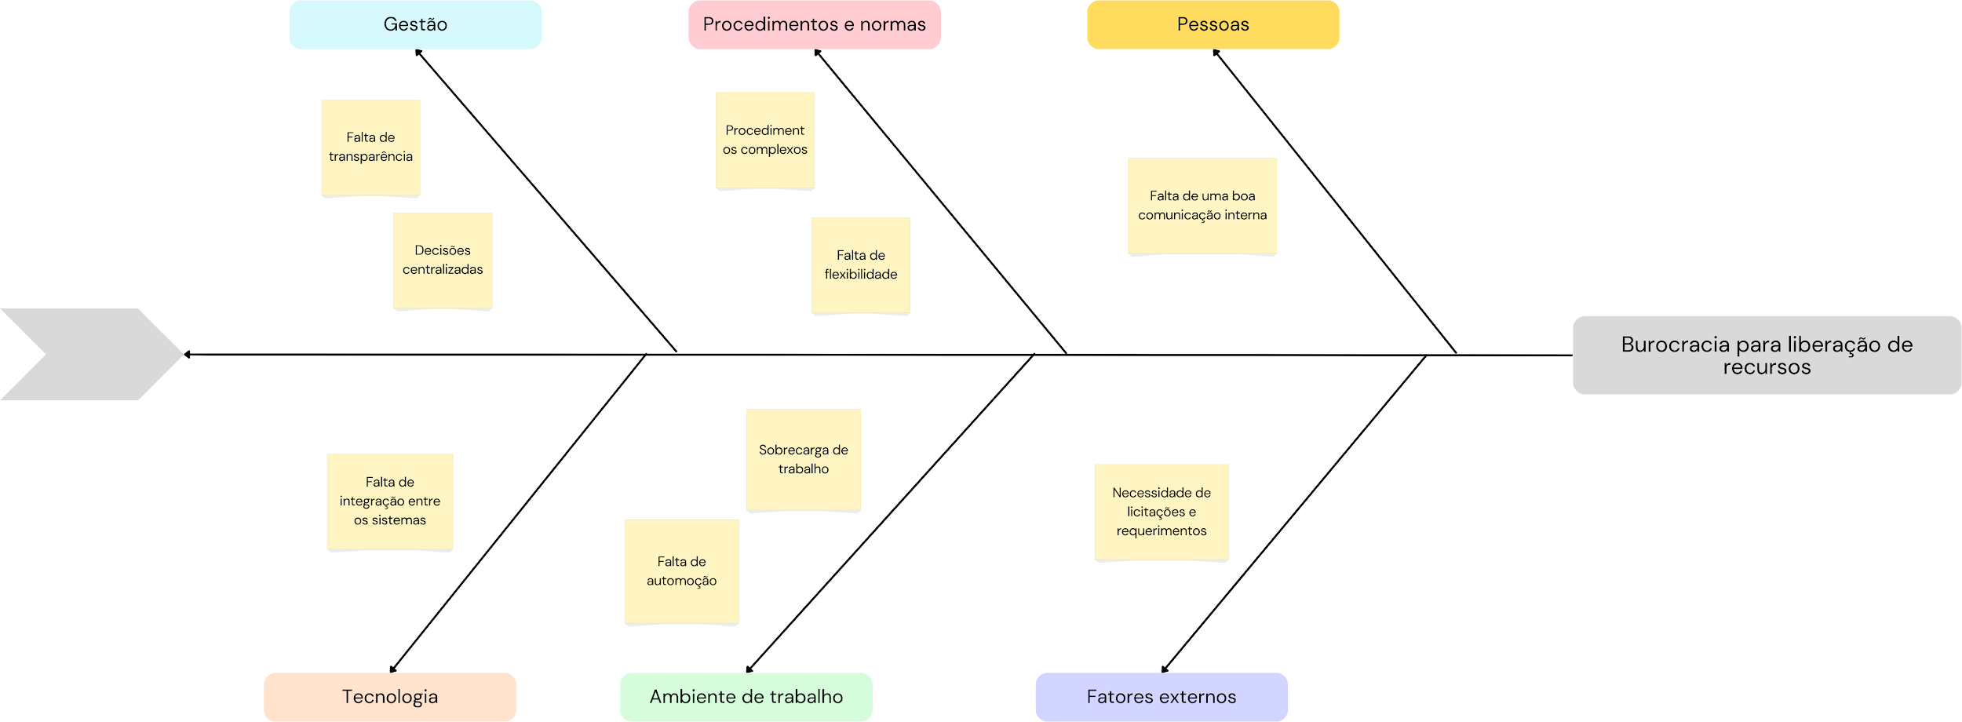

DIAGRAMA DE ISHIKAWA - Causa e Efeito

Gestão
Procedimentos e Normas
Pessoas
Tecnologia
Ambiente de trabalho
Fatores externos

 | Fala no processo que pode gerar um gargalo de nunca se conseguir gerar um Boletim de Ocorrencia

Falta de informação sobre direcionamento de recursos da melhor forma |  |  |  |  | Problemas por falta de pessoas para se gerar o Boletim de Ocorrencia

Má distribuição de recursos nos campus não atendem os locais com mais vulnerabilidade |  | Tecnologias de análise de dados mais atuais e eficientes |  |  | Problema de má gestão ou erro na geração de um Boletim de Ocorrência


Falta de recursos para maior desenvolvimento |  |  | Estratégias de segurança com baixos níveis de eficiência |  |  | Dados misturados e sem filtro | Dificuldade no gerenciamento e alocação de recursos de segurança

Falta de uma equipe de desenvolvimento focada em melhorias e evolução da plataforma |  |  | Ambiente que não é uniforme dentro dos campus |  |  | dados que nao sao filtrados e muitas vezes nao seguem as regras de cadastramento para cada ocorrencia

Falta de Recursos ou requisitos para essa evolucao da plataforma |  | Falta de comunicação mais assertiva entre as superintendencias |  |  | Falta de um sistema mais simples

Necessidade de integração de uma solução para conectar com o projeto atual | Nem todo o campus é seguro, ilhas de segurança logo temos ilhas de locais inseguros |  |  | Nem todas as ocorrencias sao dentro do campus, isso pode ser a causa de problemas que aoo conseguem categorizar

Diagrama Ishikawa 2
Diagrama de Ishikawa - Causa e Efeito

Gestão
Procedimentos e normas
PESSOAS

Ausência de supervisão adequada durante o preenchimento de ocorrências.
Preenchimentos de ocorrências é realizado manualmente
Falta de comunicação entre as equipes de segurança envolvidas

Alocação ineficiente de pessoal
Falta de treinamento adequado sobre como preencher corretamente as ocorrências.
Sobrecarga de trabalho que ocasiona pressa ao preencher as ocorrências

Erros nos preenchimentos de ocorrências

Tecnologia
Ambiente de trabalho
Fatores externos

Sistema tecnológico legado que dificulta o registro preciso das ocorrências.
Membros da comunidade UFPE precisam se dirigir presencialmente a SSI para registrar ocorrências
Alterações na legislação

Falta de ferramentas digitais que facilitem o preenchimento automático das ocorrências.
Desorganização do ambiente
Interrupções externas ao preencher ocorrências, como, falta de energia

Diagrama Ishikawa 3
Diagrama de Ishikawa - Causa e Efeito

Gestão
Procedimentos e normas
PESSOAS

Comunicação ineficaz entre as superintendências
Sistemas de atendimento existentes não são integrados
Falta de pessoal

Dificuldade de alocar recursos
Não existe processo automático para acompanhamento de ocorrências
Dificuldades na comunicação interna

Falta de padronização no atendimento ao usuário em diferentes canais de comunicação

Tecnologia
Ambiente de trabalho
Fatores externos

Falta de um serviço digital para geração de um fluxo mais enxuto e simples
Canais de atendimento divergentes
Existe pouca divulgação sobre os canais de atendimento disponíveis

Ferramentas de atendimento divergentes
Ausência de espaços virtuais para discussões no âmbito da segurança

